Первый тест
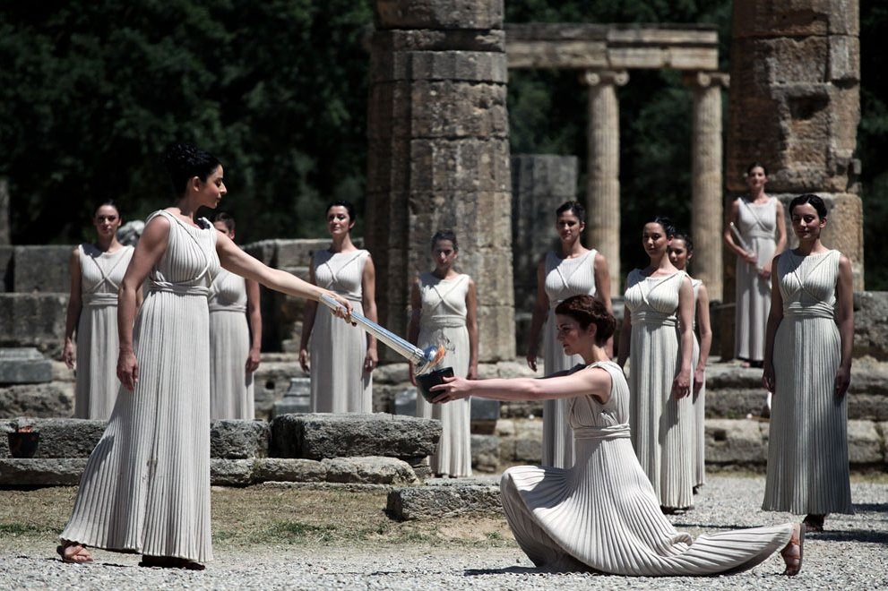
ОЛИМПИЙСКИЕ ИГРЫ (тест для обучающихся 5-6 классов)
 |  |  | ответ
№1 | Олимпийские игры бывают: |  |  | 0
А | летние и зимние;
Б | зимние и осенние;
В | осенние и весенние.
 |  |  | ответ
№2 | Во время Олимпийских игр прекращались |  |  | 0
А | занятия в школе;
Б | все войны;
В | все виды работ.
 |  |  | ответ
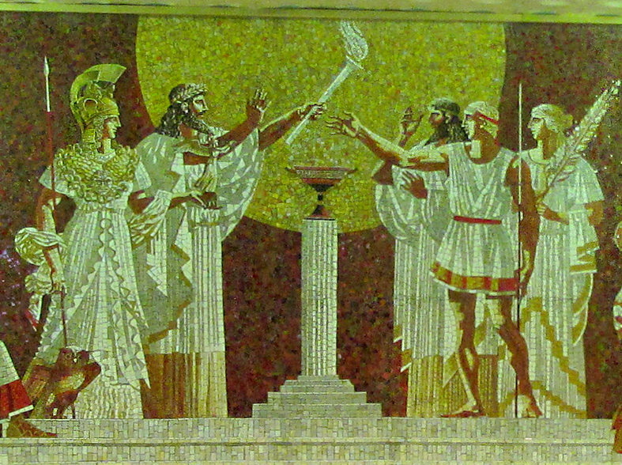
№3 | Как звучит девиз Олимпийских игр? |  |  | 0
А | "Выше! Быстрее! Сильнее!"
Б | "О,спорт! Ты - мир!"
В | "Будь всегда первым!"
 |  |  | ответ
№4 | Сколько колец на олимпийском флаге? |  |  | 0
А | 5;
Б | 8;
В | 6;
 |  |  | ответ
№5 | Где проводилась Зимняя Олимпиада в 2014 году? |  |  | 0
А | В Москве.
Б | В Афинах.
В | В Сочи.

 |  |  | Итого | 0 | правильных ответов
 |  | ОЦЕНКА |  | 2

Второй тест
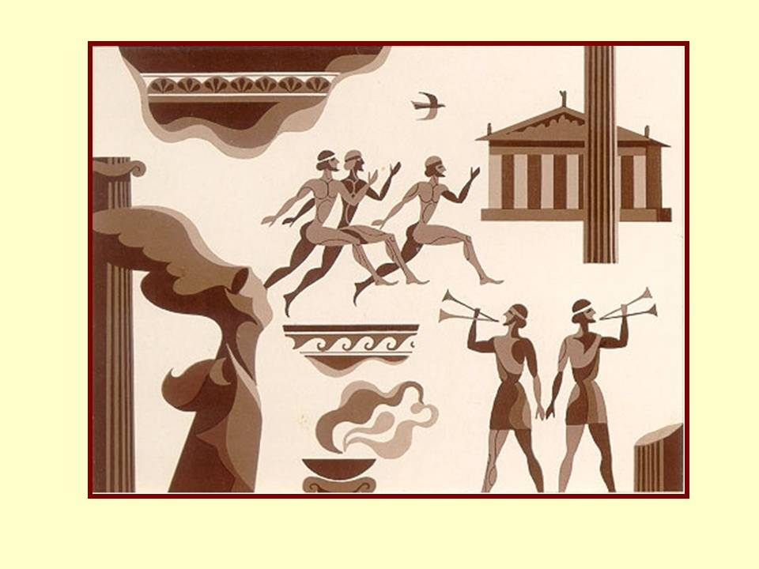
ОЛИМПИЙСКИЕ ИГРЫ
 | № | ВОПРОСЫ | ВЫБЕРИТЕ ПРАВИЛЬНЫЙ ОТВЕТ ИЗ СПИСКА | РЕЗУЛЬАТ
 | 1 | Олимпийские игры бывают |  | не верно | зимние и летние
 | 2 | Во время Олимпийских игр прекращались |  | не верно | все войны
 | 3 | Как звучит девиз Олимпийских игр? |  | не верно | "Выше! Быстрее! Сильнее!"
 | 4 | Сколько колец на олимпийском флаге? |  | не верно | 5
 | 5 | Где проводилась Зимняя Олимпиада в 2014 году? |  | не верно | В Сочи

 |  |  | Количество правильных ответов | 0
 |  |  | ОЦЕНКА | 2

